Planilha de Pedidos

 |  |  | Responsável pela compra: |  |  | Endereço de entrega (rua, avenida etc):

 |  |  | CPF: |  |  | Número:

 |  |  | Telefone: |  |  | Complemento:

 |  |  | e-mail: |  |  | Bairro:

 |  |  |  |  |  | Município / UF:

 |  |  | Site / IG: |  |  | CEP:

INSTRUÇÕES
1. Preencha os dados solicitados na parte superior da planilha;
2. Para selecionar os produtos desejados, preencha a quantidade dos mesmos na coluna em amarelo;
3. O valor total do pedido deve alcançar o valor mínimo de R$750,00 e é calculado automaticamente e informado na parte inferior da planilha;
4. Finalizado o pedido, salve o arquivo e encaminhe-o para nosso whatsapp 62 98588-1328 ou para o e-mail vendas@biopora.com;
5. Aguarde nosso retorno com a confirmação da proposta e dados para efetuar pagamento;
6. O pedido é liberado mediante confirmação do pagamento;
7. Os combos promocionais oferecidos no site não estão disponíveis para compras coletivas;
8. Frete grátis para Brasília (R$ 750,00+) ou em pedidos a partir de R$ 1.750,00 (outras localidades)
9. Os valores contidos nesta planilha podem sofrer reajuste sem aviso prévio e serão válidos apenas com a confirmação da proposta pela Bioporã.
CÓD. EAN | CÓD. BIOPORÃ | IMAGEM | PRODUTO | UNIDADE | VALIDADE | QUANTIDADE | PREÇO UNITÁRIO | TOTAL ITEM
7898958446017 | CLA01 | 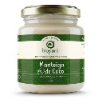 | Manteiga de Coco Bioporã | Pote 210g | 8 meses |  | R$ 27.90 | R$ 0.00
7898958446024 | CLA02 | 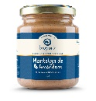 | Manteiga de Amêndoas Bioporã | Pote 210g | 8 meses |  | R$ 27.90 | R$ 0.00
7898958446093 | CLA03 | 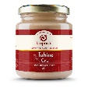 | Tahine Cru Bioporã | Pote 210g | 8 meses |  | R$ 19.90 | R$ 0.00
7898958446086 | CLA04 | 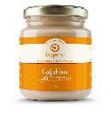 | Cajuhine Bioporã | Pote 210g | 8 meses |  | R$ 26.30 | R$ 0.00
7898958446055 | CLA05 | 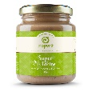 | Super Tahine Bioporã | Pote 210g | 8 meses |  | R$ 27.90 | R$ 0.00
7898958446048 | CLA06 |  | Caju Gourmet Bioporã | Pote 210g | 8 meses |  | R$ 27.90 | R$ 0.00
7898958446079 | CLA07 | 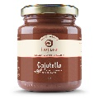 | Cajutella Bioporã | Pote 210g | 08 meses |  | R$ 27.90 | R$ 0.00
7898958446130 | CLA08 | 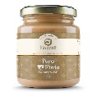 | Puro Mindu Bioporã | Pote 210g | 08 meses |  | R$ 13.50 | R$ 0.00
7898958446123 | CLA09 | 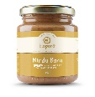 | Mindu Baru Bioporã | Pote 210g | 08 meses |  | R$ 18.40 | R$ 0.00
7898958446109 | CLA10 | 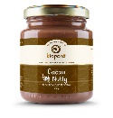 | Cacau Nutty Bioporã | Pote 210g | 08 meses |  | R$ 18.40 | R$ 0.00
7898958446116 | CLA11 |  | Macadâmia Bliss Bioporã | Pote 210g | 08 meses |  | R$ 29.50 | R$ 0.00
7898958446154 | CLA12 |  | Veganache Bioporã | Pote 210g | 08 meses |  | R$ 29.50 | R$ 0.00
7898958446208 | CLA13 | 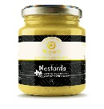 | Mostarda Bioporã | Pote 210g | 08 meses |  | R$ 23.90 | R$ 0.00
7898958446321 | CLA14 | 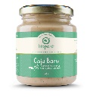 | Caju Baru Bioporã | Pote 210g | 08 meses |  | R$ 26.30 | R$ 0.00
7898958446338 | CLA15 |  | Veganache Jatobá | Pote 210g | 08 meses |  | R$ 29.50 | R$ 0.00
7898958446345 | CLA16 | 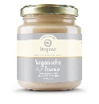 | Veganache Branco | Pote 210g | 08 meses |  | R$ 29.50 | R$ 0.00
7898958446352 | CLA17 | 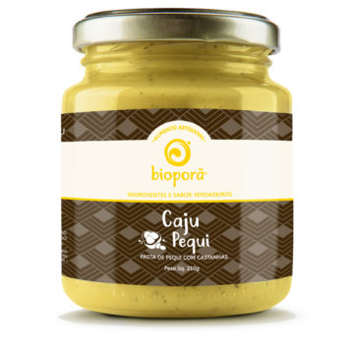 | Caju Pequi | Pote 210g | 08 meses |  | R$ 23.90 | R$ 0.00
7898958446291 | PDM01 |  | Macadâmia Bliss Nibirus | Pote 210g | 08 meses |  | R$ 31.90 | R$ 0.00
7898958446314 | PDM02 | 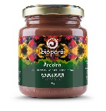 | Aroeira | Pote 210g | 08 meses |  | R$ 31.90 | R$ 0.00
7898958446130 | PMD02 | 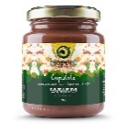 | Cupulate | Pote 210g | 08 meses |  | R$ 31.90 | R$ 0.00
7898958446123 | PDM04 | 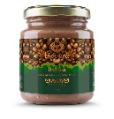 | Qahwa | Pote 210g | 08 meses |  | R$ 31.90 | R$ 0.00
7898958446307 | PDM05 |  | Gulamerah | Pote 210g | 08 meses |  | R$ 31.90 | R$ 0.00
7898958446215 | PDM06 | 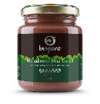 | Macadâmia Bliss Cacau | Pote 210g | 08 meses |  | R$ 31.90 | R$ 0.00
Não disposnível | FAR00 |  | Farinha de Jatobá | Stand Up Pouch 85g | 08 meses |  | R$ 9.50 | R$ 0.00
 |  |  |  |  |  | Quantidade tota de itens: |  | 0
 |  |  |  |  |  | Valor do Pedido: |  | R$ 0.00

